Ejemplo look &feel
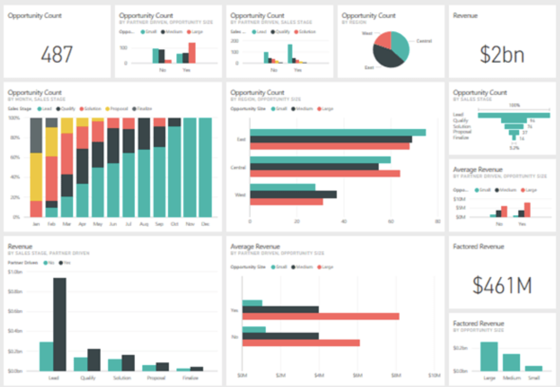
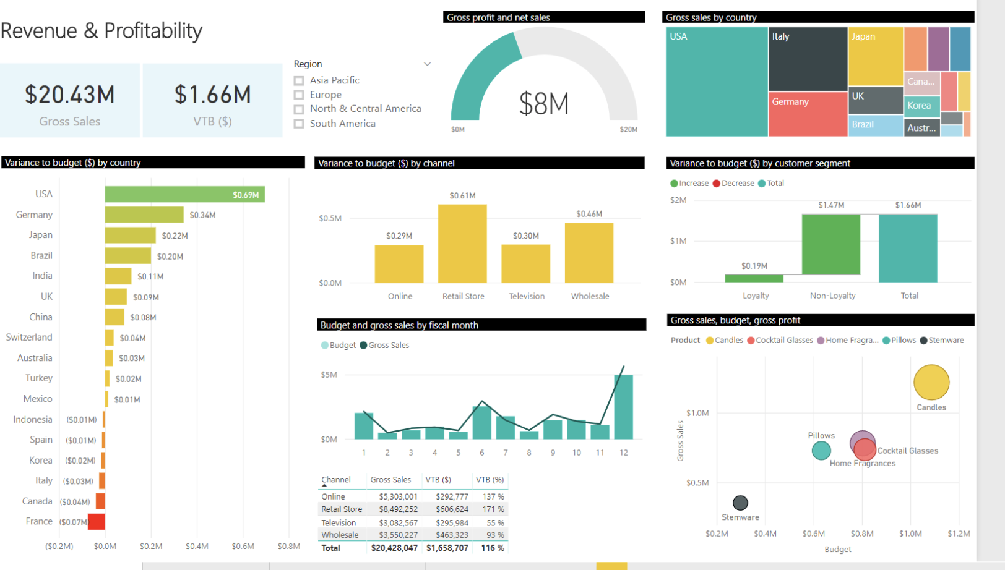

Requerimiento
 | $
Gross sale | $ 10,798,644 | 15%
Estimation of sale | $ 56,746,746 | 79%
Sales budget | $ 71,846,821 | 100%
Revenue and profitability |  |  | Sales budget compliance Mayo
 |  |  |  |  | Categorias | Unidades | Volumen | Unidades | Volumen
 |  |  |  |  | COCHECITOS | 74 | $ 923,386.83 | 20% | 51%
 |  |  |  |  | SILLAS DE COMER | 55 | $ 267,149.20 | 15% | 15%
 | $ 10,798,644 | $ 179,644 |  |  | BAÑO | 36 | $ 81,084.58 | 10% | 5%
 |  |  |  |  | CUNAS Y CAMA | 29 | $ 161,210.44 | 8% | 9%
 |  |  |  |  | ACCESORIOS CUNAS | 27 | $ 41,073.00 | 7% | 2%
 |  |  |  |  | DIVERSION | 26 | $ 52,594.30 | 7% | 3%
 |  |  |  |  | BUTACAS | 24 | $ 112,466.11 | 7% | 6%
 | Monthly gross sale | Today |  |  | PUERICULTURA | 23 | $ 13,137.50 | 6% | 1%
 |  |  |  |  | TEXTIL | 16 | $ 24,734.00 | 4% | 1%
 |  |  |  |  | OTROS | 14 | $ 28,740.69 | 4% | 2%
Monthly and daily store sales |  |  | Sale by channel today |  | BOLSOS Y MOCHILAS | 14 | $ 42,926.00 | 4% | 2%
 |  |  |  |  | PARTES | 8 | $ 1,398.06 | 2% | 0%
Tienda Cordoba | $ 12,414,124 | $ 21,455
Tienda Rosario | $ 11,412,414 | $ 12,334
Tienda Belgrano | $ 3,453,453 | $ 32,333
Tienda Lomas de Zamora | $ 12,123,123 | $ 21,223
Tienda San Miguel | $ 5,515,125 | $ 56,332
Tienda Balvanera | $ 5,121,261 | $ 23,432
Tienda Morón | $ 4,612,134 | $ 21,456
Tienda Devoto | $ 6,564,533 | $ 65,453
Tienda Recoleta | $ 2,425,456 | $ 12,343
Tienda Martinez | $ 3,432,331 | $ 22,324
Tienda Quilmes | $ 4,446,666 | $ 32,424
Tienda Balvanera OUTLET | $ 2,345,556 | $ 71,675
 | Venta | Peso canal
Mercadolibre | $ - | 0.00%
Resellers | $ 400,000 | 36.69%
Wholesalers | $ 200,000 | 18.35%
Retail Store | $ 354,444 | 32.51%
Online | $ 135,678 | 12.45%
 |  |  |  |  | MECEDORAS | 6 | $ 28,394.00 | 2% | 2%
 |  |  |  |  | PELUCHES VARIOS | 6 | $ 5,844.45 | 2% | 0%
 |  |  |  |  | ACCESORIOS COCHECITOS | 4 | $ 9,804.05 | 1% | 1%
 |  |  |  |  | ROPITA | 2 | $ 2,568.00 | 1% | 0%
 |  |  |  |  | Total | 364 | $ 1,796,511.21

 |  |  |  | Sale by province

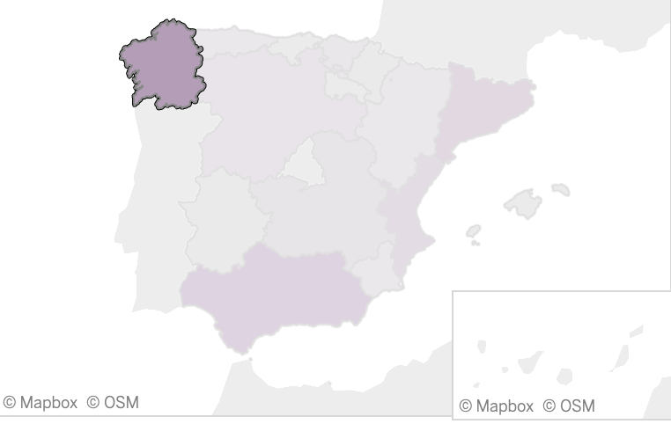

 |  |  | Sale per monthly channel

 | Venta | Peso canal
Mercadolibre | $ 5,465,456 | 10.43%
Resellers | $ 3,456,754 | 6.60%
Wholesalers | $ 2,134,545 | 4.07%
Retail Store | $ 19,878,765 | 37.94%
Online | $ 21,456,432 | 40.95%

 |  |  |  |  | Provincias | $ Venta |  | %
 |  |  |  |  | Buenos Aires | $ 1,241,224 |  | 9.56%
 |  |  |  |  | Cordoba | $ 523,224 |  | 7.01%
 |  |  |  |  | La plata | $ 1,212,242 |  | 5.21%
 |  |  |  |  | Tucuman | $ 523,232 |  | 5.11%
 |  |  |  |  | Santa fe | $ 2,421,323 |  | 3.00%
 |  |  |  |  | Neuquen | $ 4,312,312 |  | 2.12%

datos para el req
 | Venta mensual
Tienda Cordoba | $ 12,414,124
Tienda Rosario | $ 11,412,414
Tienda Belgrano | $ 3,453,453
Tienda Lomas de Zamora | $ 12,123,123
Tienda San Miguel | $ 5,515,125
Tienda Balvanera | $ 5,121,261
Tienda Morón | $ 4,612,134
Tienda Devoto | $ 6,564,533
Tienda Recoleta | $ 2,425,456
Tienda Martinez | $ 3,432,331
Tienda Quilmes | $ 4,446,666
Tienda Balvanera OUTLET | $ 345,556

 | Venta mensual | Venta hoy
Tienda Cordoba | $ 12,414,124 | $ 21,455 | $ 0.15

Tienda Rosario | $ 11,412,414 | $ 12,334 | $ 0.14

Tienda Belgrano | $ 3,453,453 | $ 32,333 | $ 0.11 |  |  |  |  |  |  | Canales | Venta | Peso canal | Canales | Venta | Peso canal
 |  |  |  |  |  |  |  |  |  | Mercadolibre | $ 5,465,456 | 10.43% | Mercadolibre | $ - | 0.00%
Tienda Lomas de Zamora | $ 12,123,123 | $ 21,223 | $ 0.11 |  |  |  |  |  |  | Resellers | $ 3,456,754 | 6.60% | Resellers | $ 400,000 | 36.69%
 |  |  |  |  |  |  |  |  |  | Wholesalers | $ 2,134,545 | 4.07% | Wholesalers | $ 200,000 | 18.35%
Tienda San Miguel | $ 5,515,125 | $ 56,332 | $ 0.10 |  |  |  |  |  |  | Retail Store | $ 19,878,765 | 37.94% | Retail Store | $ 354,444 | 32.51%
 |  |  |  |  |  |  |  |  |  | Online | $ 21,456,432 | 40.95% | Online | $ 135,678 | 12.45%
Tienda Balvanera | $ 5,121,261 | $ 23,432 | $ 0.09 |  |  |  |  |  |  |  | $ 52,391,952 |  |  | $ 1,090,122

Tienda Morón | $ 4,612,134 | $ 21,456 | $ 0.09

Tienda Devoto | $ 6,564,533 | $ 65,453 | $ 0.08

Tienda Recoleta | $ 2,425,456 | $ 12,343 | $ 0.07

Tienda Martinez | $ 3,432,331 | $ 22,324 | $ 0.06

Tienda Quilmes | $ 4,446,666 | $ 32,424 | $ 0.04

Tienda Balvanera OUTLET | $ 345,556 | $ 71,675 | $ 0.02
$17.316,50 3 ventas T.P. $5.772,17
 | $ - |  | $ 0.02

$0,00 0 ventas

Tienda Cordoba |  | Tienda Rosario |  | Tienda Belgrano | Tienda Lomas de Zamora | Tienda San Miguel | Tienda Balvanera | Tienda Morón |  | Tienda Devoto |  | Tienda Recoleta | Tienda Martinez |  | Tienda Quilmes | Tienda Balvanera OUTLET
$ 12,414,124 |  | $ 11,412,414 |  | $ 3,453,453 | $ 12,123,123 | $ 5,515,125 | $ 5,121,261 | $ 4,612,134 |  | $ 6,564,533 |  | $ 2,425,456 | $ 3,432,331 |  | $ 4,446,666 | $ 2,345,556
$ 21,455 |  | $ 12,334 |  | $ 32,333 | $ 21,223 | $ 56,332 | $ 23,432 | $ 21,456 |  | $ 65,453 |  | $ 12,343 | $ 22,324 |  | $ 32,424 | $ 71,675

Tienda Cordoba | $ 12,414,124 | $ 21,455
Tienda Rosario | $ 11,412,414 | $ 12,334
Tienda Belgrano | $ 3,453,453 | $ 32,333
Tienda Lomas de Zamora | $ 12,123,123 | $ 21,223
Tienda San Miguel | $ 5,515,125 | $ 56,332
Tienda Balvanera | $ 5,121,261 | $ 23,432
Tienda Morón | $ 4,612,134 | $ 21,456
Tienda Devoto | $ 6,564,533 | $ 65,453
Tienda Recoleta | $ 2,425,456 | $ 12,343
Tienda Martinez | $ 3,432,331 | $ 22,324
Tienda Quilmes | $ 4,446,666 | $ 32,424
Tienda Balvanera OUTLET | $ 2,345,556 | $ 71,675

 |  |  |  |  |  |  |  | Categorias | Unidades | Volumen | Unidades | Volumen
 |  |  |  |  |  |  |  | COCHECITOS | 74 | $ 923,386.83 | 20% | 51%
 |  |  |  |  |  |  |  | SILLAS DE COMER | 55 | $ 267,149.20 | 15% | 15%
 |  |  |  |  |  |  |  | BAÑO | 36 | $ 81,084.58 | 10% | 5%
 |  |  |  |  |  |  |  | CUNAS Y CAMA | 29 | $ 161,210.44 | 8% | 9%
 |  |  |  |  |  |  |  | ACCESORIOS CUNAS | 27 | $ 41,073.00 | 7% | 2%
 |  |  |  |  |  |  |  | DIVERSION | 26 | $ 52,594.30 | 7% | 3%
 |  |  |  |  |  |  |  | BUTACAS | 24 | $ 112,466.11 | 7% | 6%
 |  |  |  |  |  |  |  | PUERICULTURA | 23 | $ 13,137.50 | 6% | 1%
 |  |  |  |  |  |  |  | TEXTIL | 16 | $ 24,734.00 | 4% | 1%
 |  |  |  |  |  |  |  | OTROS | 14 | $ 28,740.69 | 4% | 2%
 |  |  |  |  |  |  |  | BOLSOS Y MOCHILAS | 14 | $ 42,926.00 | 4% | 2%
 |  |  |  |  |  |  |  | PARTES | 8 | $ 1,398.06 | 2% | 0%
 |  |  |  |  |  |  |  | MECEDORAS | 6 | $ 28,394.00 | 2% | 2%
 |  |  |  |  |  |  |  | PELUCHES VARIOS | 6 | $ 5,844.45 | 2% | 0%
 |  |  |  |  |  |  |  | ACCESORIOS COCHECITOS | 4 | $ 9,804.05 | 1% | 1%
 |  |  |  |  |  |  |  | ROPITA | 2 | $ 2,568.00 | 1% | 0%
 |  |  |  |  |  |  |  | Total | 364 | $ 1,796,511.21

 |  |  |  |  |  |  |  | Categorias | Unidades | Unidades
 |  |  |  |  |  |  |  | COCHECITOS | 74 | 20%
 |  |  |  |  |  |  |  | SILLAS DE COMER | 55 | 15%
 |  |  |  |  |  |  |  | BAÑO | 36 | 10%
 |  |  |  |  |  |  |  | CUNAS Y CAMA | 29 | 8%
 |  |  |  |  |  |  |  | ACCESORIOS CUNAS | 27 | 7%
 |  |  |  |  |  |  |  | DIVERSION | 26 | 7%
 |  |  |  |  |  |  |  | BUTACAS | 24 | 7%
 |  |  |  |  |  |  |  | PUERICULTURA | 23 | 6%
 |  |  |  |  |  |  |  | TEXTIL | 16 | 4%
 |  |  |  |  |  |  |  | OTROS | 14 | 4%
 |  |  |  |  |  |  |  | BOLSOS Y MOCHILAS | 14 | 4%
 |  |  |  |  |  |  |  | PARTES | 8 | 2%
 |  |  |  |  |  |  |  | MECEDORAS | 6 | 2%
 |  |  |  |  |  |  |  | PELUCHES VARIOS | 6 | 2%
 |  |  |  |  |  |  |  | ACCESORIOS COCHECITOS | 4 | 1%
 |  |  |  |  |  |  |  | ROPITA | 2 | 1%

 |  |  |  |  |  |  |  | Provincias | $ Venta | %
 |  |  |  |  |  |  |  | Buenos Aires | $ 1,241,224 | 9.56%
 |  |  |  |  |  |  |  | Cordoba | $ 523,224 | 7.01%
 |  |  |  |  |  |  |  | La plata | $ 1,212,242 | 5.21%
 |  |  |  |  |  |  |  | Tucuman | $ 523,232 | 5.11%
 |  |  |  |  |  |  |  | Santa fe | $ 2,421,323 | 3.00%
 |  |  |  |  |  |  |  | Neuquen | $ 4,312,312 | 2.12%

 |  |  |  |  |  |  |  | Sales | $
 |  |  |  |  |  |  |  | Gross sale | $ 10,798,644 | 15%
 |  |  |  |  |  |  |  | Estimation of sale | $ 56,746,746 | 79%
 |  |  |  |  |  |  |  | Sales budget | $ 71,846,821 | 100%

